画面イメージ
詳細設計書 | 論理名称 | K001 | システムID | KS | 改訂日 | 2023/0407
 | 物理名称 | 社員情報登録画面 | システム名称 | 勤怠管理システム | 改訂者 | チーム2 濱

画面イメージ
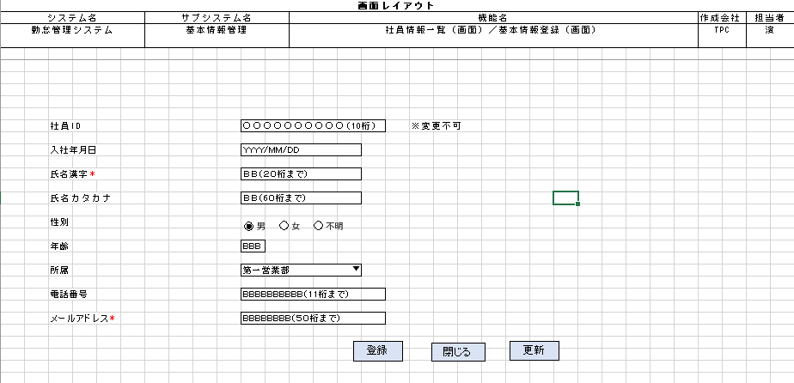

 |  |  |  |  |  |  | 氏名カタカナ
 |  |  |  |  |  |  | 性別
 |  |  |  |  |  |  | 年齢
 |  |  |  |  |  |  | 所属
 |  |  |  |  |  |  | 電話番号
 |  |  |  |  |  |  | メールアドレス

IO関連
詳細設計書 |  | 論理名称 |  | K001 |  |  | システムID | KS |  | 改訂日 | 2023/0407
 |  | 物理名称 |  | 社員情報登録画面 |  |  | システム名称 | 勤怠管理システム |  | 改訂者 | チーム2 濱

I/O関連図

社員情報一覧
ログイン
基本情報登録
 |  |  |  | ログインボタン |  |  |  |  | 追加ボタン

パラメータ一覧
No | 論理名称 |  | 物理名称 |  | I/O | 備考
1 | 社員ID |  | EMPLOYEE_ID
2 | 入社年月日 |  | JOIN_DATE |  | I
3 | 氏名漢字 |  | EMPLOYEE_NAME |  | I
4 | 氏名カタカナ |  | EMPLOYEE_NAMEKANA |  | I
5 | 性別 |  | EMPLOYEE_GENDERID |  | I
6 | 年齢 |  | EMPLOYEE_AGE |  | I
7 | 所属 |  | EMPLOYEE_DEPATMENTID |  | I
8 | 電話番号 |  | EMPLOYEE_PHONENUMBER |  | I
9 | メールアドレス |  | EMPLOYEE_MAIL |  | I
テーブル一覧
No | 論理名称 |  | 物理名称 |  | I/O | 備考
1 | T_USERS |  | 社員アカウント |  | I/O
2
3
4
5
6
7
8
9
ファイル一覧
No | 論理名称 |  | 物理名称 |  | I/O | 備考
1
2
3
4
5
6
7
8
9

